аннотация
Из проб отбирались все живые особи Macoma calcarea и Portlandia arctica, а также все пустые и перфорированные створки.
Мы измеряли длину всех обнаруженных створок и раковин и отмечали наличие или отстутствие гидроризы
У перфорированных створок измерялся также диаметр перфораций
У живых моллюсков мы подсчитывали количество полипов, а у Macoma balthica также количетсво медузоидов.
type - вид моллюска: Macoma calcarea (mac) или Portlandia arctica (port)
label - номер пробы
cond - состояние моллюска. l - живая особь, s - пустая раковина без перфорации, p - пустая раковина с перфорацией
id - индивидуальный номер моллюска
length - длина раковины моллюска
Lperf - диаметр перфорации, измерялся только у перфорированных раковин
hydr - наличие или отстутствие гидроризы (hydr: 1 - гидрориза присутствует, 0 - гидрориза отсутствует)
nP - количество полипов (на Macoma calcarea - Monobrachium parasitum, на Portlandia arctica - Halitholus cirratus), подсчитывалось только у живых моллюсков
nM - количество медузоидов, подсчитывалось только для Macoma calcarea
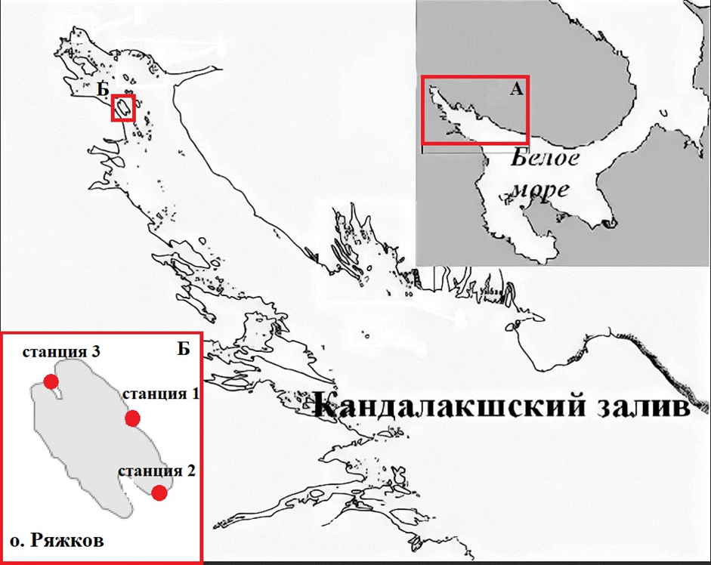
Таблица 1. Информация про драгировки
Станция | Номер пробы | Глубина, м | Тип грунта | дата | координаты начала драгировки | координаты конца драгировки
1 | drag-1 | 14 | каменистый | 2023-07-12 | N 67,02111 E 032,57193 | N 67,02131 E 032,57129
2 | drag-2 | 11 | илистый | 2023-07-17 | N 67,00132 E 032,35382 | N 67,00167 E 032,35393
2 | drag-3 | 11 | илистый | 2023-07-17 | N 67,00314 E 032,35590 | N 67,00349 E 032,35569
2 | drag-4 | 13.5 | илистый | 2023-07-17 | N 67,00341 E 032,35030 | N 67,00356 E 032,35046
2 | drag-8 | 13 | илистый | 2023-07-22
2 | drag-9 | 14 | илистый | 2023-07-22
2 | drag-10 | 11 | илистый | 2023-07-22
3 | drag-5 | 11 | каменистый | 2023-07-22 | N 67,01753 E 032,32128 | N 67,01722 E 032,32146
3 | drag-6 | 12 | каменистый | 2023-07-22 | N 67,01849 E 032,32041 | N 67,01783 E 032,32065
3 | drag-7 | 6 | каменистый | 2023-07-22 | N 67,01653 E 032,32160 | N 67,01632 E 032,32229
Материал был собран в 2023 году на территории Кандалакшского государственного природного заповедника в окрестностях острова Ряжков (рис. 1)
Сбор проб проводился в трех точках: в губе Большая Песчаная (станция 1), в Фукусовой (точка 2) и Северной губах (точка 3).
Из этих трех точек мы взяли 10 проб, при этом в точках 2 и 3 собрали 6 и 3 пробы соответственно, а в точки 1 только одну пробу.
Для сбора мы использовали шлюпочную драгу, все пробы были взяты с глубины от 6 до 14 метров (табл.1).

Рисунок 1. Расположение станций сбора материала в Кандалакшском заливе.

